关系图
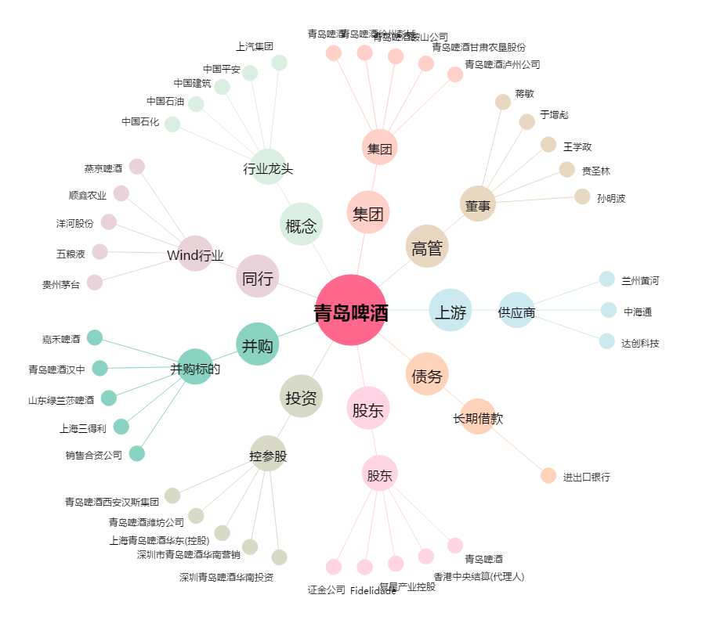
青岛啤酒[600600.SH] - 关系概览图

